Sheet1
接入方式 | 上海 | 集团接口
FTTB+LAN(102076) | 资源名称： 海港大道1550弄22号5层511室 | 资源名称： 海港大道1550弄22号5层511室

 | 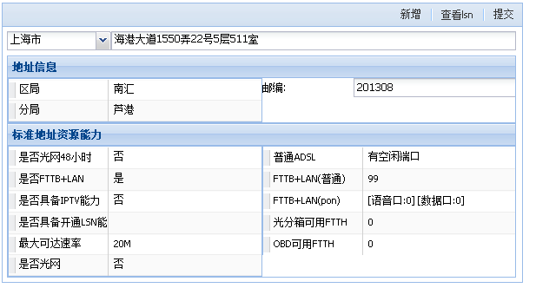 插入截图： | 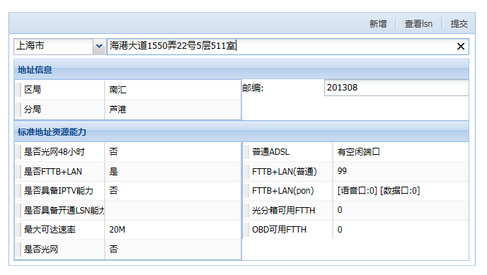 插入截图：
FTTH(102079) | 资源名称：奉贤区南桥镇运河新村35号1层101室 | 资源名称：奉贤区南桥镇运河新村35号1层101室

 | 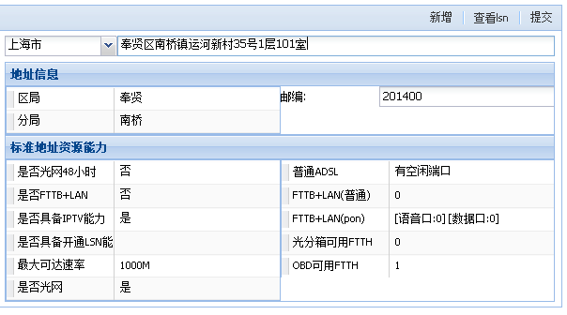 插入截图： | 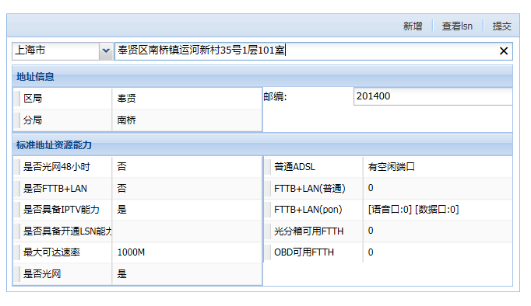 插入截图：
FTTB+LAN(PON) | 资源名称：沪南公路3449号西区2层211室 | 资源名称：沪南公路3449号西区2层211室

 | 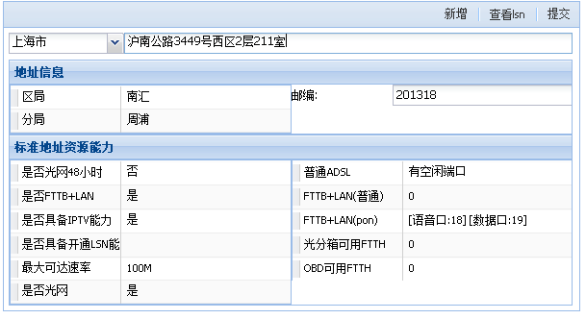 插入截图： | 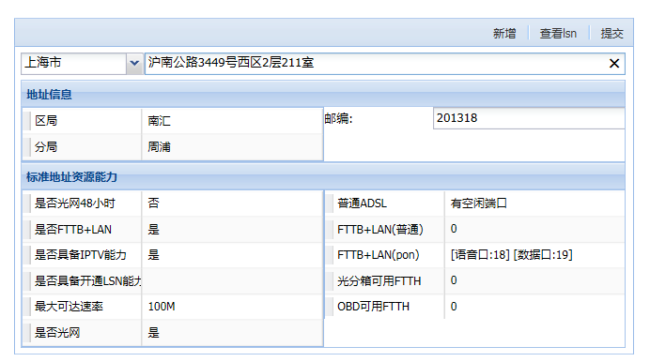 插入截图：
FTTO(102081)光分纤箱 | 资源名称：西康路928号10层1020室 | 资源名称：西康路928号10层1020室

 | 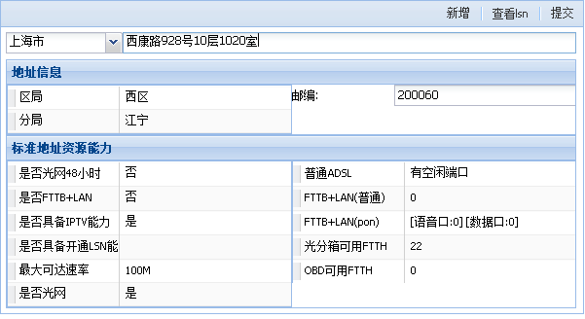 插入截图： | 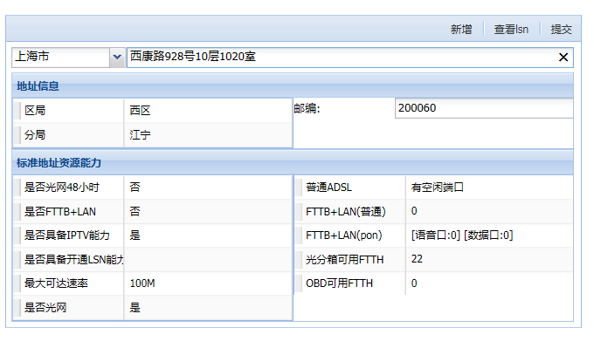 插入截图：

